ParseのPHP SDKセットアップ
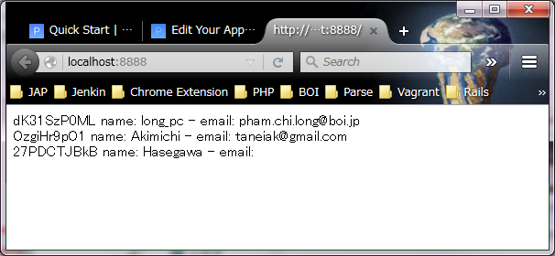
 | PARSEのPHP SDK セットアップ手順書
PHAM
↑＿ここに、Windowsユーザー名を入力してください！ （エクセルのA2は、必ず固定にしてください。）

1 | Eclipseを起動する

 | Workspaceは以下のPATHを入力する
 | C:\Users\PHAM\eclipse451\workspace

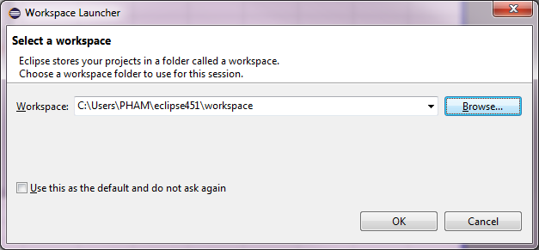

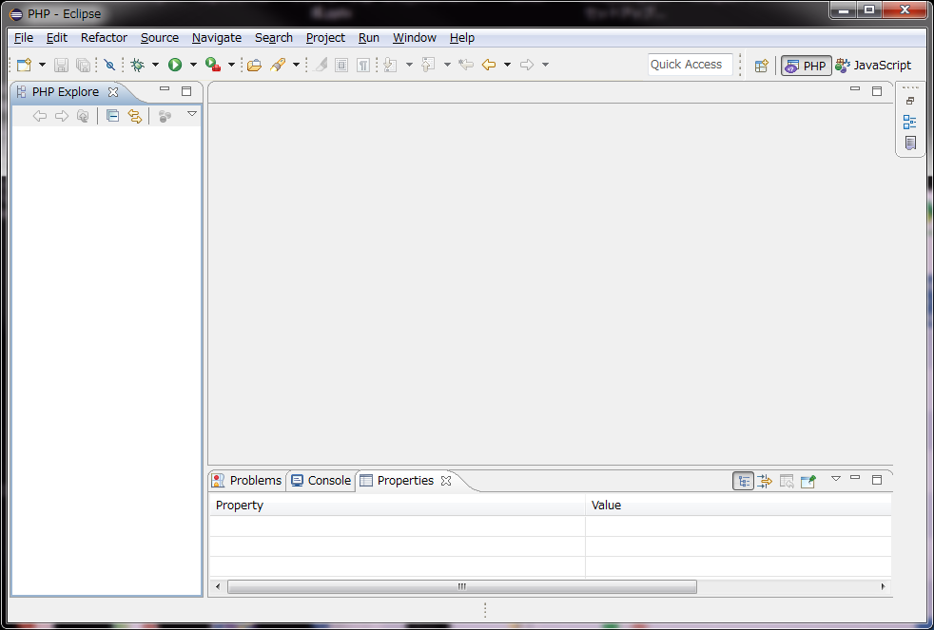

2 | PHP プロジェクトを作成する
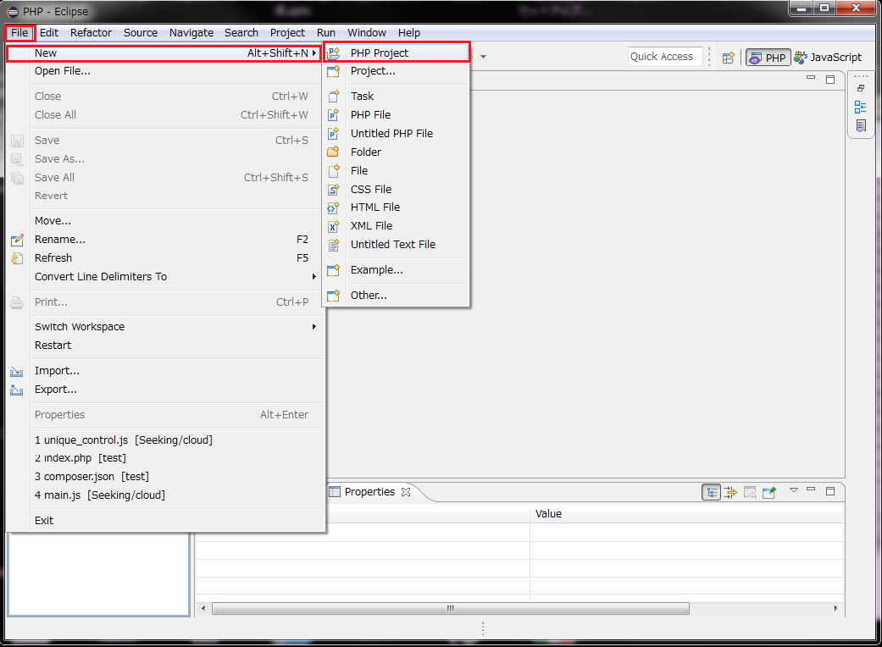

3 | Projectnameは「seekingproject」を入力する
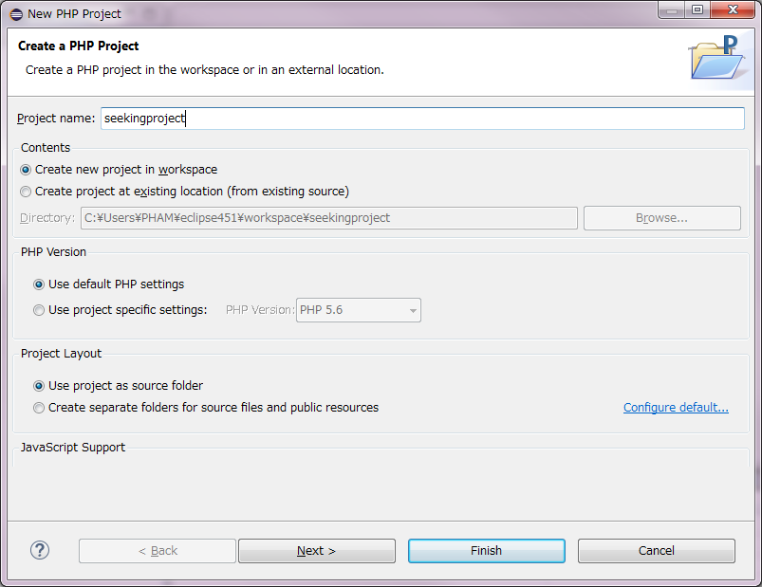

 | 動作確認
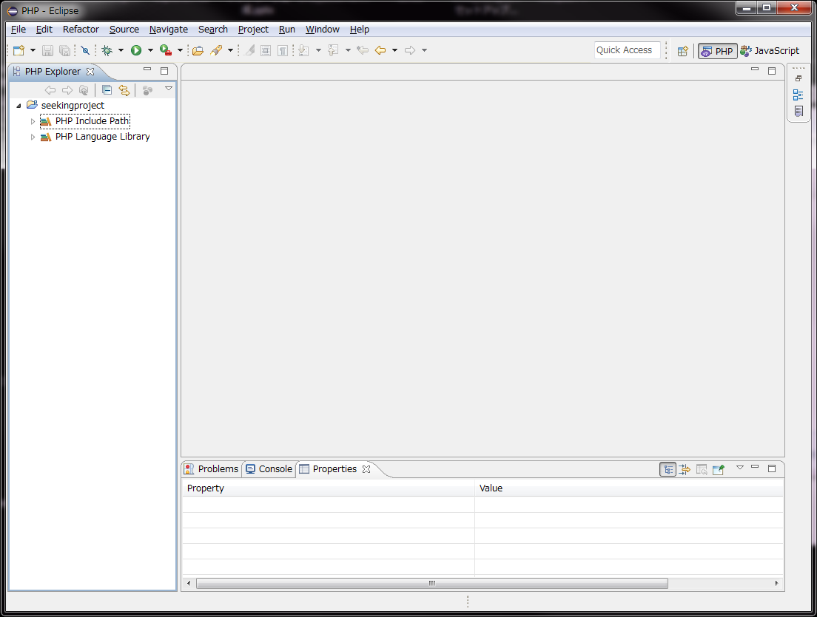

 | cd C:\Users\PHAM\eclipse451\workspace\seekingproject
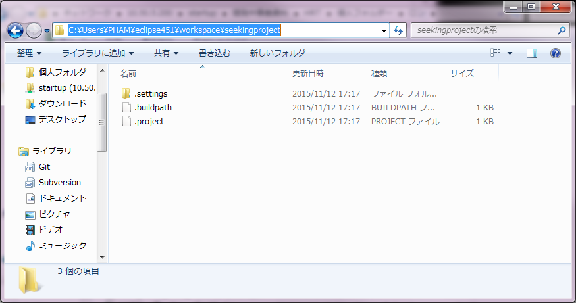

4 | ComposerでParseのPHP SKDをセットアップする
 | 以下のコマンドを実行する

 | cd C:\Users\PHAM\eclipse451\workspace\seekingproject

 | echo a > composer.json
5 | 動作確認
 | PATH: C:\Users\PHAM\eclipse451\workspace\seekingproject\composer.json

 | composer.json内容を以下に編集する
 | {
 | "require" : {
 | "parse/php-sdk" : "1.1.*"
 | }
 | }
6 | 以下のコマンドを実行する
 | cd C:\Users\PHAM\eclipse451\workspace\seekingproject

 | C:\Users\PHAM\composer10010\composer install

 | 動作確認
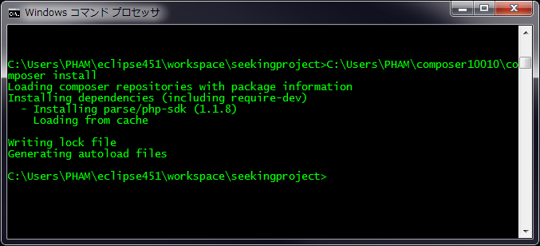

 | PATH: C:\Users\PHAM\eclipse451\workspace\seekingproject\composer.json
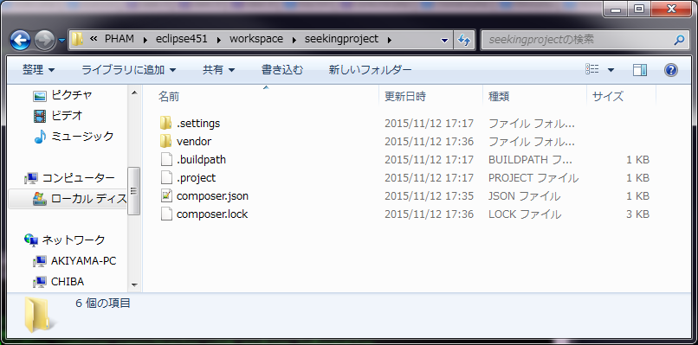

7 | EclipseでRefeshをする
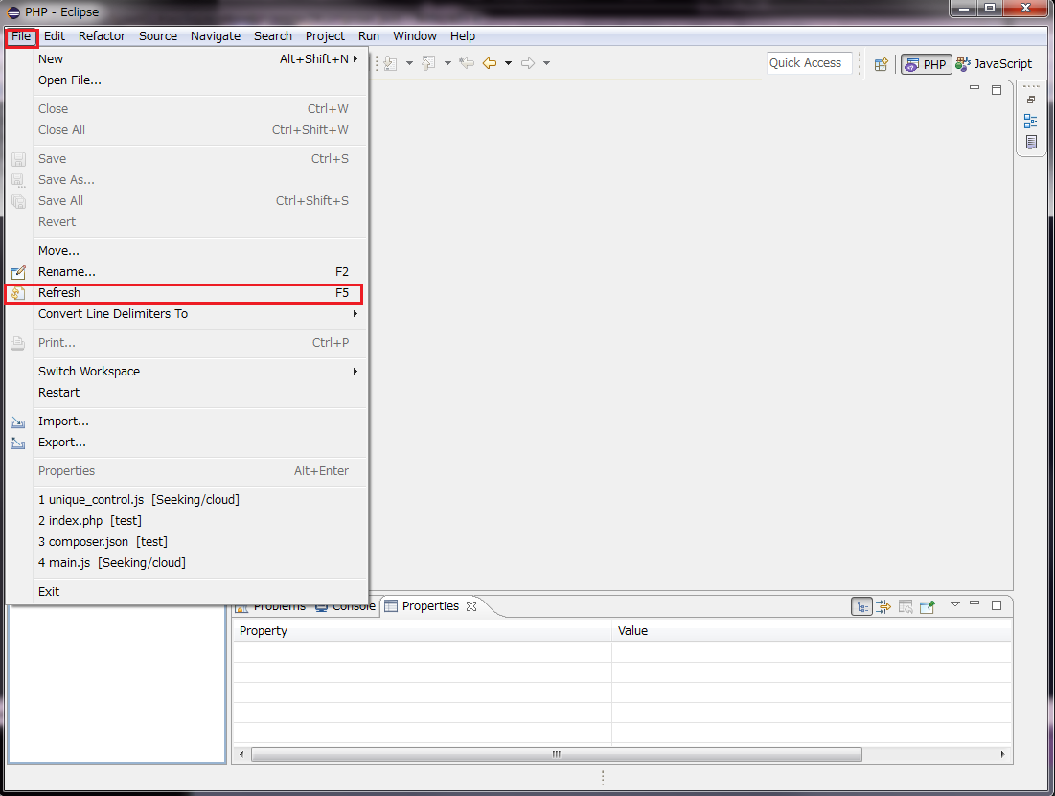

 | 動作確認
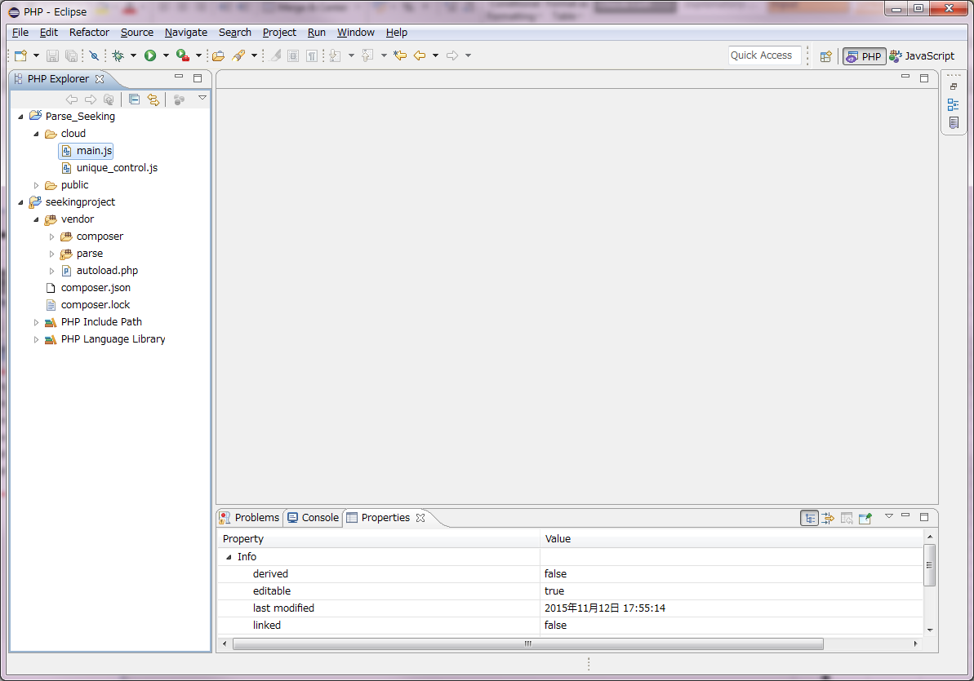

8 | Parseのデータに接続を確認する
 | Parseキーが必要ですから、とりあえずキーを確認する
 | アクセス＿https://www.parse.com/apps/seekingproject--4/edit#keys

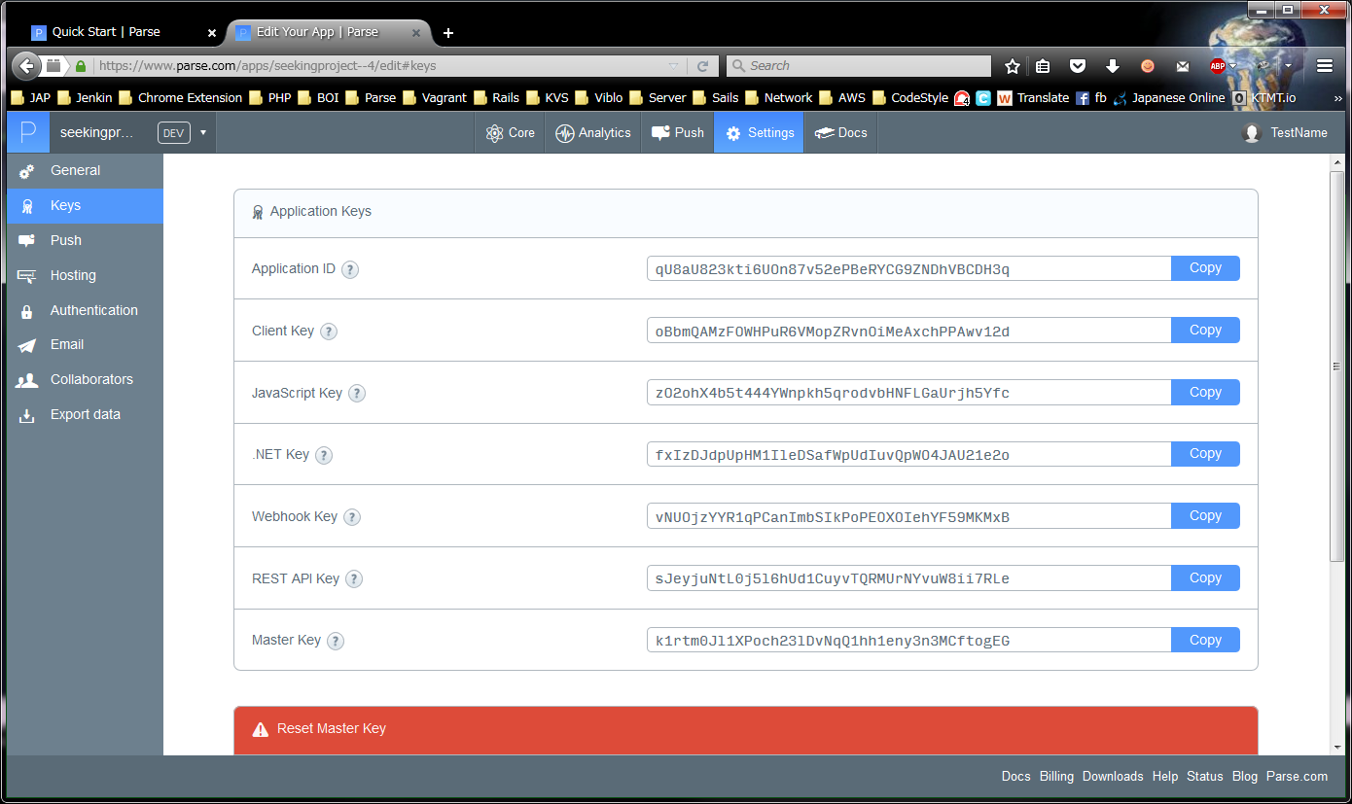

 | ↑の３つキーをメモする
 | Application ID | qU8aU823kti6UOn87v52ePBeRYCG9ZNDhVBCDH3q
 | REST API Key | sJeyjuNtL0j5l6hUd1CuyvTQRMUrNYvuW8ii7RLe
 | Master Key | k1rtm0Jl1XPoch23lDvNqQ1hh1eny3n3MCftogEG

9 | index.phpファイルを作成する
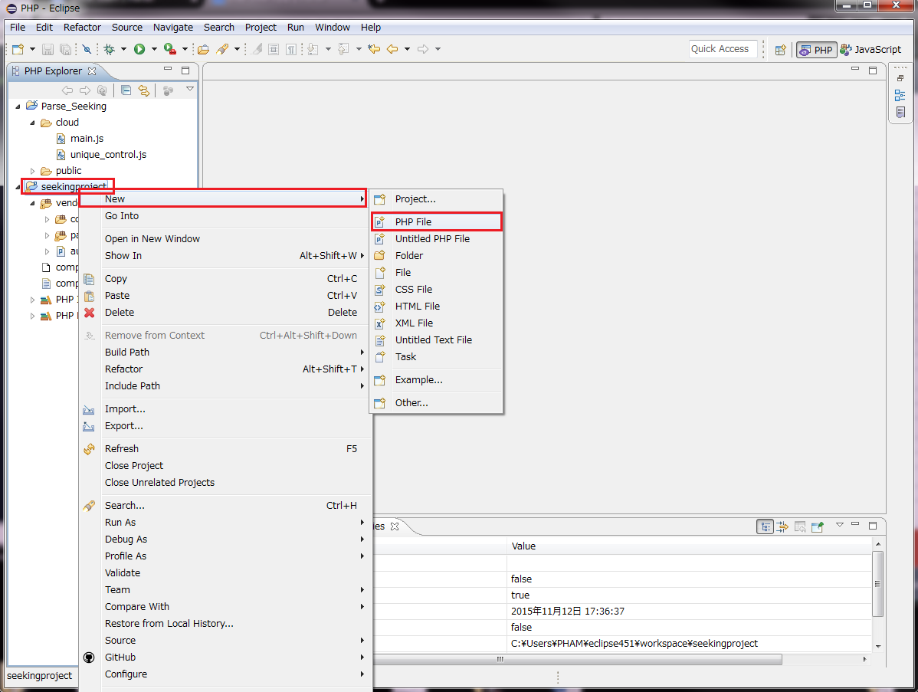

右クリック

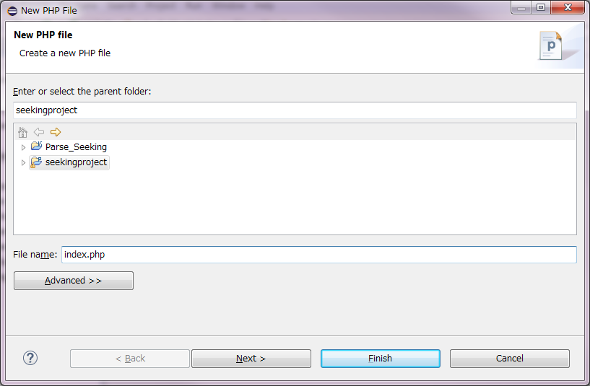

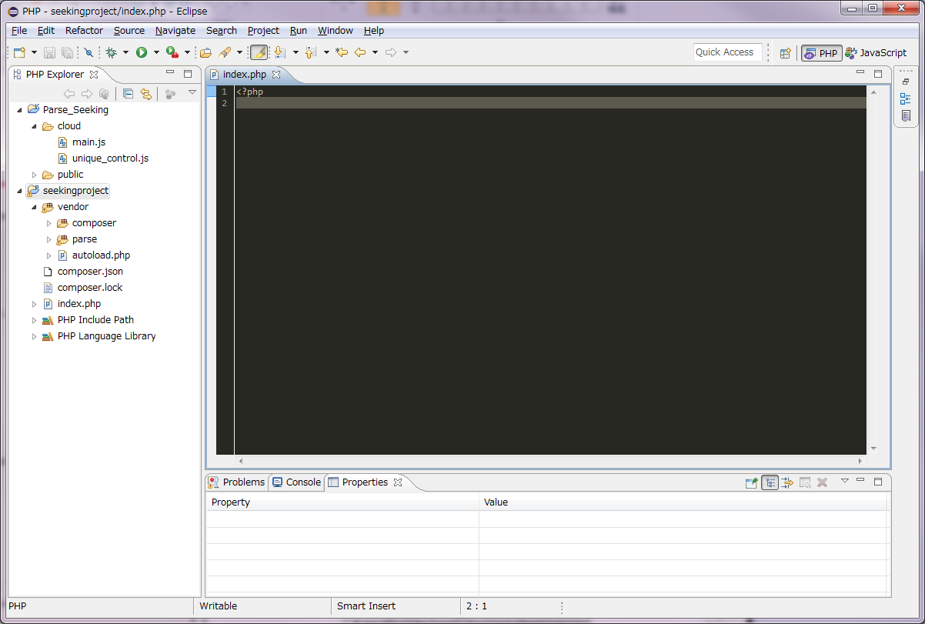

10 | index.phpに以下のコードを入力する
 | <?php
 | require 'vendor/autoload.php';

 | use Parse\ParseClient;
 | use Parse\ParseQuery;

 | ParseClient::initialize("qU8aU823kti6UOn87v52ePBeRYCG9ZNDhVBCDH3q", "sJeyjuNtL0j5l6hUd1CuyvTQRMUrNYvuW8ii7RLe", "k1rtm0Jl1XPoch23lDvNqQ1hh1eny3n3MCftogEG");

 | $query = new ParseQuery("_User");

 | $result = $query->find();
 | foreach ($result as $data) {
 | echo $data->getObjectId() . " name: " . $data->get("username"). " - email: " . $data->get("email") . "<br>";
 | }

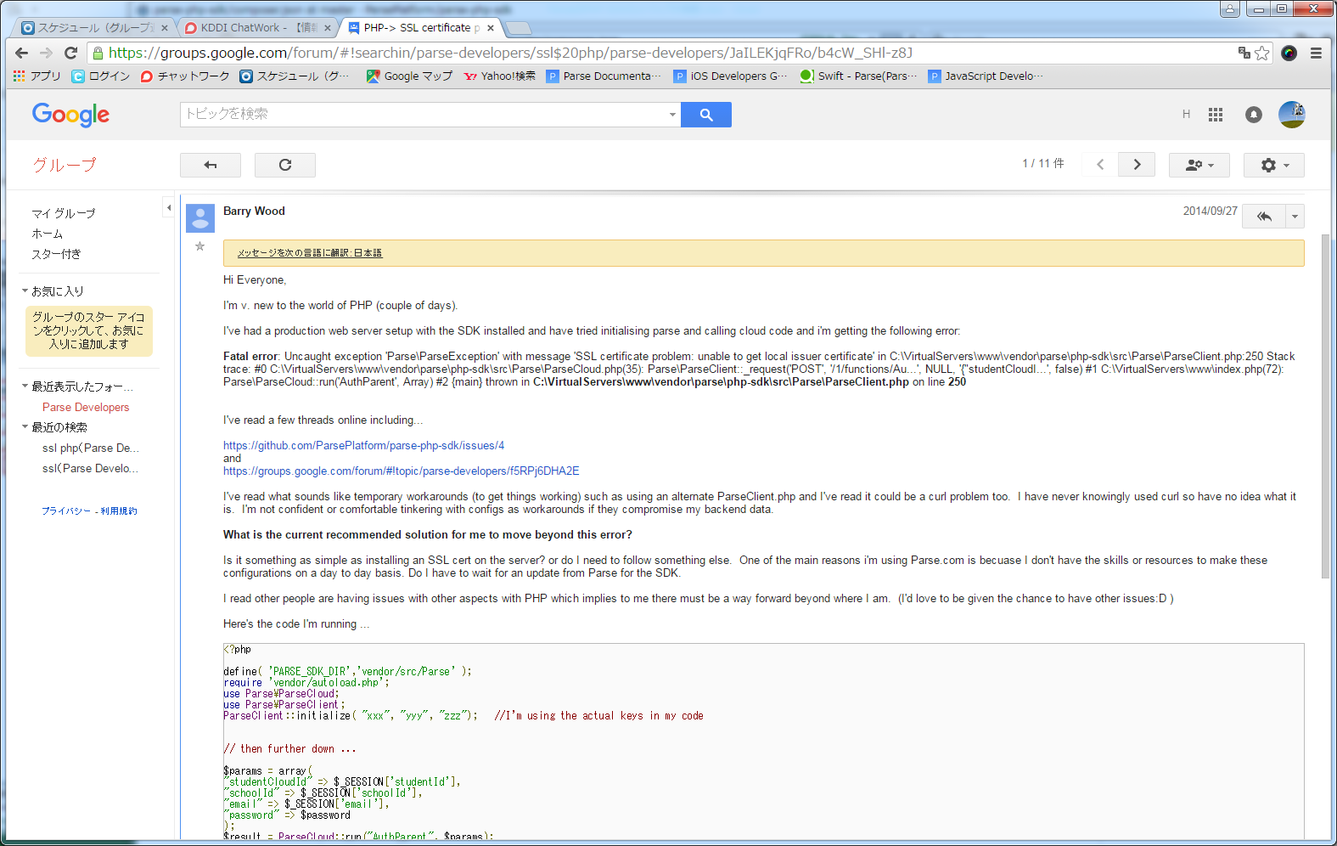
11 | ParseClient.phpの284行の下に以下のコードを追加する |  | ※SSL検査エラーが発生しないため
 | curl_setopt($rest, CURLOPT_SSL_VERIFYPEER, false); // skip SSL verifyeer

 | C:\Users\PHAM\eclipse451\workspace\seekingproject\vendor\parse\php-sdk\src\Parse\ParseClient.php
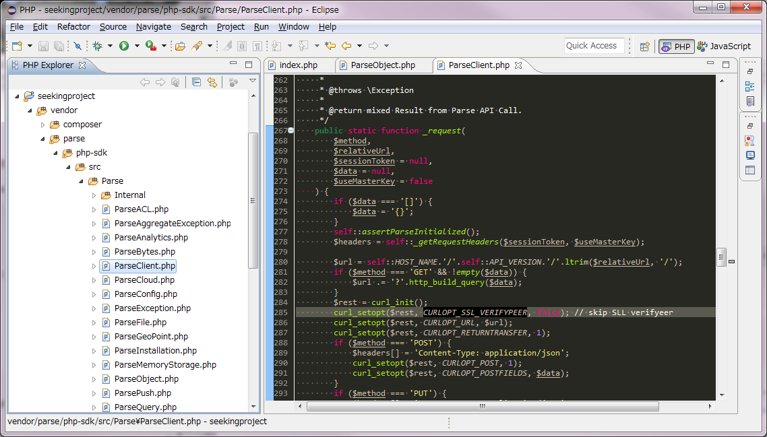

12 | 以下のコマンドを実行する

 | cd C:\Users\PHAM\eclipse451\workspace\seekingproject

 | C:\Users\PHAM\php5615\php -S 0.0.0.0:8888

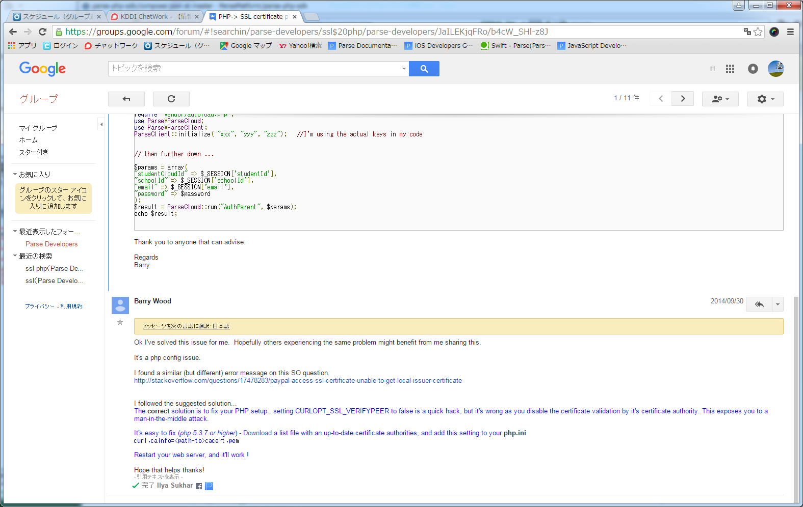
13 | ブラウザーで「localhost:8888」アドレスにアクセスする

